界面&功能
界面相关 |  |  |  | 功能规则

 | 功能入口
 | 主界面点击【福利】按钮打开
 | 每日签到界面
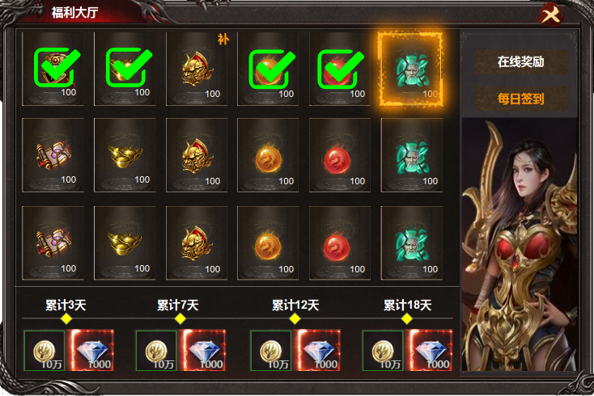
 |  |  | 美术需求 |  | 功能逻辑
1
2
 |  | 1 | 已领取标记 道具框，待领取状态框 | 1 | 签到详情栏
 |  | 2 | 一级页签，有选中状态。 |  | ▶ | 包含待领取状态，已领取状态，可补签状态，未达成的状态。
 |  | 3 | 节点及横线 |  | ▶ | 已领取的显示已领取标记，待领取的框体用待领取状态，可补签的显示【补】，未达成状态点击显示未达成。
 |  | 4 | 装饰原画，人物或者宝箱或者修饰类原画 | 2 | 一级页签，点击右侧展开详情，有选中状态，默认选中第一个。
 |  |  |  | 3 | 累计领取
 |  |  |  |  | ▶ | 共计六个档次，3天，7天，12天 18天 22天，30天。达到节点时 节点亮起。【累计三天】的字体跳动。
4
 |  |  |  |  | ▶ | 已领取的跟上面日签到一样 显示已领取的标记。
 |  |  |  |  | ▶ | 区域进行可滑动展示。
 |  |  |  | 4 | 此处展示原画

3

 | 在线时长奖励界面

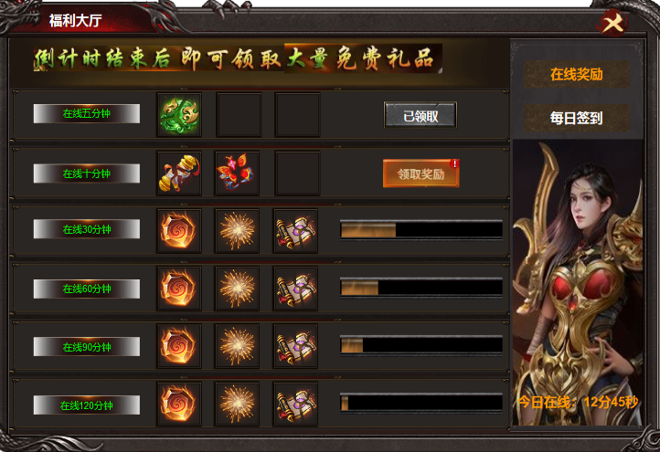
1
4
2
 |  |  | 美术需求 |  | 功能规则
 |  | 1 | 美术字 | 1 | 显示文字
 |  | 2 | 道具框，文字底。按钮，列表框体。 | 2 | 三种状态，进度条，已领取，领取奖励。
 |  | 3 | 进度条 | 3 | 进度条，根据在线时长显示进度。进度条满了以后变为领取奖励按钮
 |  | 4 | 一级页签，有选中状态。 | 4 | 一级页签，有选中状态。
 |  |  |  | 5 | 显示在线时长累计

3

5

表格结构
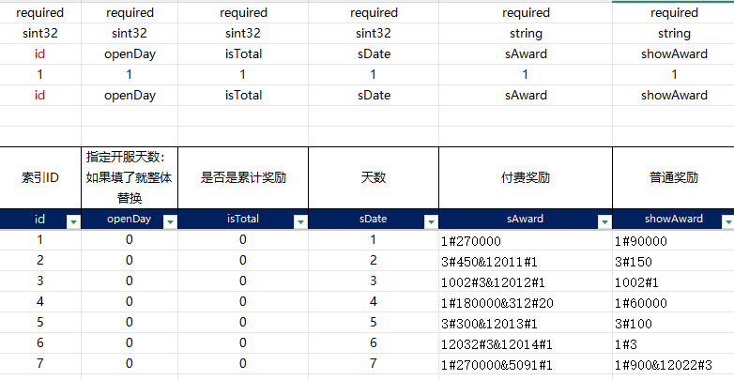
表结构设计

 | signln

参考图
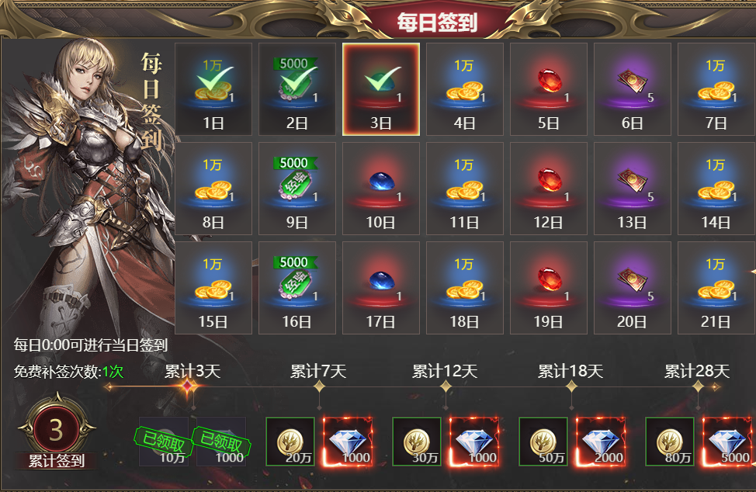
参考图

